中文
基本类型
品牌： | Emersongear BlueLabel |  |  | 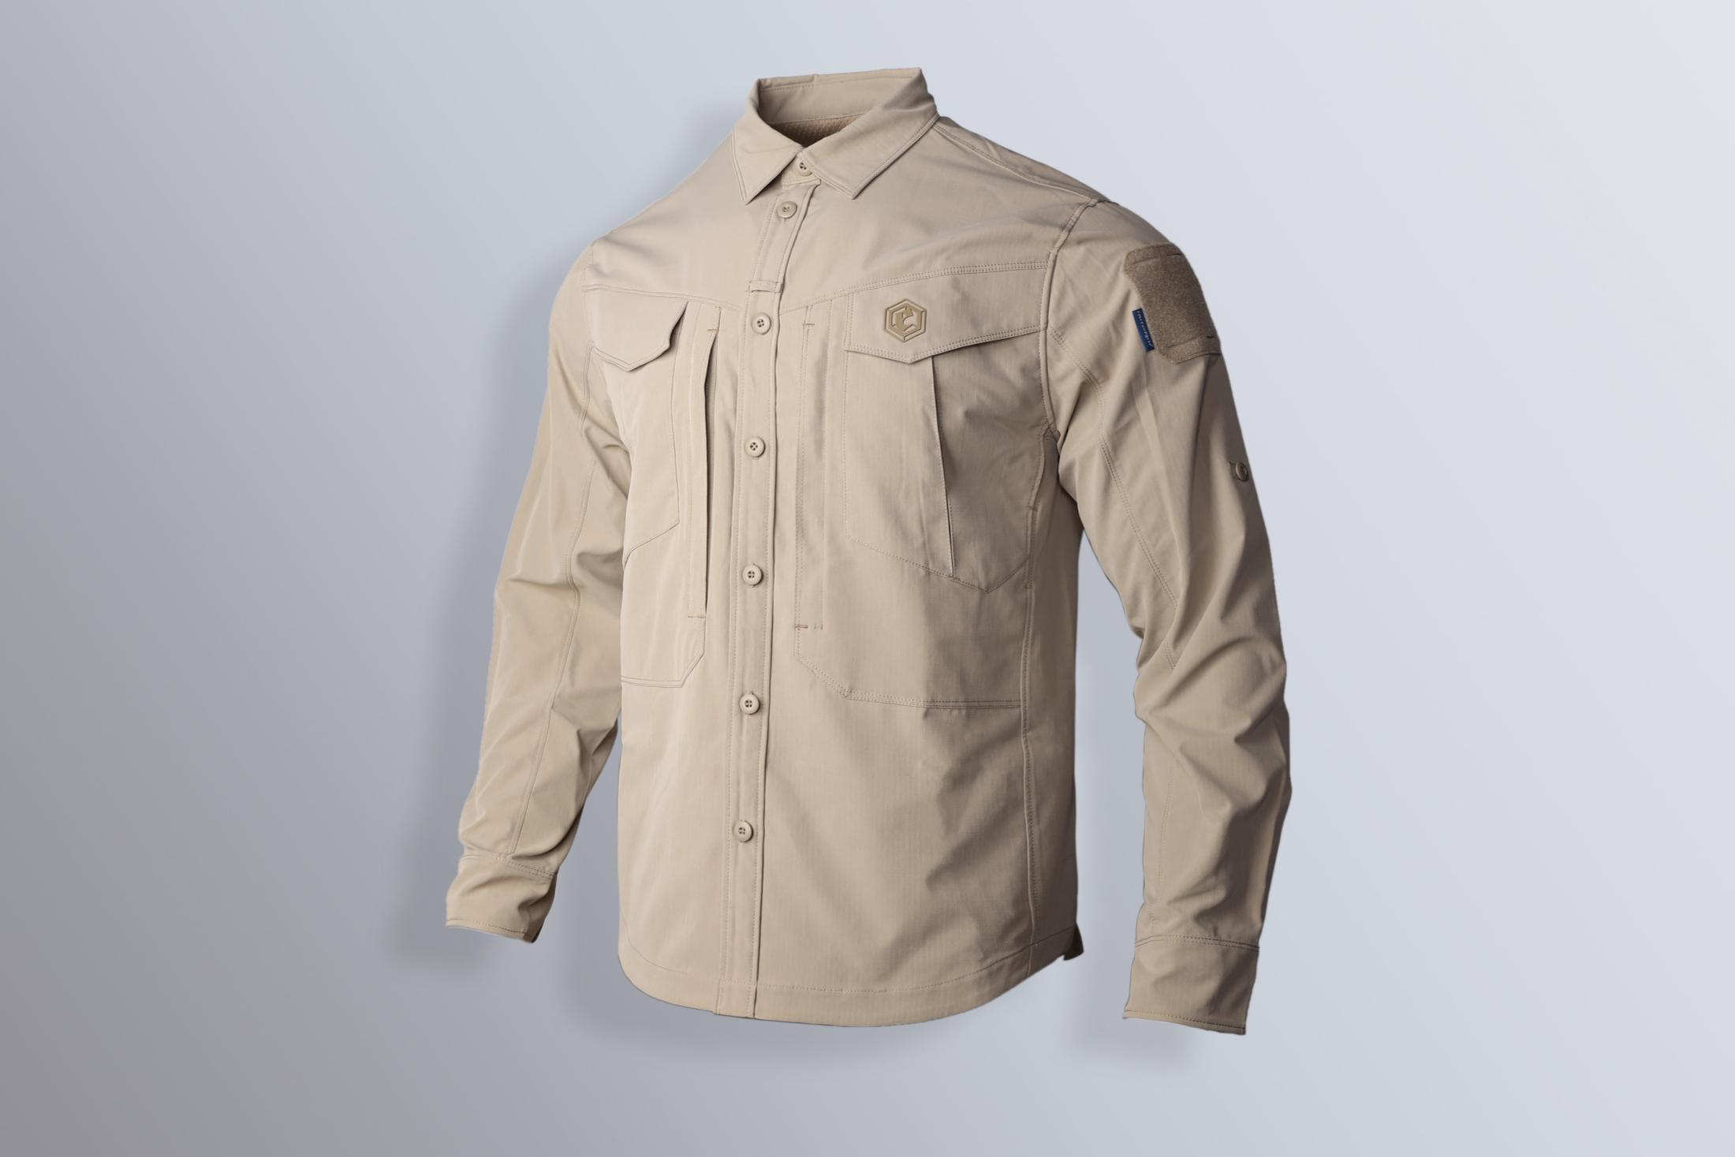
品名: | Emersongear 蓝标系列“迫击者”战术衬衫
款号: | EMB9604
主料（成分）: | 100%涤纶
适宜温度： | 15℃-25℃
尺寸: | S / M / L / XL / 2XL / 3XL / 4XL
颜色： | CB / SM / RG
功能: | 运动剪裁 / 抗菌除臭 / 柔软舒适 / 透气系统 / 防泼水 / 挺括版型
场景（选填）: | 射击 / 户外 / 登山 / 城市 / 商旅 / 通勤 / 徒步 / 露营 / 战术造型
包装 | 透明塑料袋
毛重 | 0.945kg
净重 | 0.998kg
成品部位尺寸表(单位：英寸/厘米)
尺码 名称 | S | S | M | M | L | L | XL | XL | XXL | XXL | 3XL | 3XL | 4XL | XXL
 | 英寸 | 厘米 | 英寸 | 厘米 | 英寸 | 厘米 | 英寸 | 厘米 | 英寸 | 厘米 | 英寸 | 厘米 | 英寸 | 厘米
衣长（后中） | 30.375 | 77.15 | 31 | 78.74 | 31.625 | 80.33 | 32.25 | 81.92 | 32.875 | 83.50 | 33.5 | 85.09 | 34.125 | 86.68
领围（全围） | 16.625 | 42.23 | 17 | 43.18 | 17.375 | 44.13 | 17.75 | 45.09 | 18.125 | 46.04 | 18.5 | 46.99 | 18.875 | 47.94
肩宽 | 19 | 48.26 | 19.5 | 49.53 | 20 | 50.80 | 20.5 | 52.07 | 21 | 53.34 | 21.5 | 54.61 | 22 | 55.88
胸围（全围） | 46 | 116.84 | 48 | 121.92 | 50 | 127.00 | 52 | 132.08 | 54 | 137.16 | 56 | 142.24 | 58 | 147.32
脚围（全围） | 46 | 116.84 | 48 | 121.92 | 50 | 127.00 | 52 | 132.08 | 54 | 137.16 | 56 | 142.24 | 58 | 147.32
袖长 | 26 | 66.04 | 26.5 | 67.31 | 27 | 68.58 | 27.5 | 69.85 | 28 | 71.12 | 28.5 | 72.39 | 29 | 73.66
袖口（全围） | 9.5 | 24.13 | 10 | 25.40 | 10.5 | 26.67 | 11 | 27.94 | 11.5 | 29.21 | 12 | 30.48 | 12.5 | 31.75
身高(单位：CM) | 166-170 |  | 171-175 |  | 176-180 |  | 181-185 |  | 186-190 |  | 191-195 |  | 196-200
体重（单位:kg) | 61-65 |  | 66-70 |  | 71-75 |  | 76-80 |  | 81-85 |  | 86-90 |  | 91-95
产品卖点
1.功能面料： ①抗菌除臭科技：科技抗菌面料，春季潮湿可抑制服装内细菌螨虫滋生。 ②防泼水工艺：服装表面防泼水涂层，防小雨湿气。 ③机械弹力：机械横向弹力格子布，防刮耐磨抗撕裂的韧性下可保持穿着无束缚的舒适性。
2.剪裁透气设计：腋下前后片拼接处对开风琴透气口，前后贯通，在运动时保持体内空气流通，不闷热。
3.眼镜挂袢：前中门襟处加车1寸眼镜挂袢，解决眼镜挂载问题。
4.后摆开衩设计：下蹲不束缚，方便后裤袋取拿物品。
5.挽袖固定扣设计：衣袖中筒内部加做固定耳仔，与外层纽扣想结合，可实现挽袖固定作用。
6.后领中挂袢设计：众所周知衬衫怕皱，再野外脱下没有衣架的情况下可利用此挂袢挂在任何位置。
8.前胸双层袋设计：前胸竖开拉链暗袋上方增加翻盖贴袋，使其保持充分的装载功能的同时，增加战术味道。
7.多季节通用性：此款衬衫可作春秋外搭，亦可夏季挽袖单穿，使用季节和场景范围之大。

